상품제안서
알베로 투톤 32절 시스템 다이어리 | 상품코드: S23670

 |  |  |  |  |  |  | 02-713-8555 | www.synergygift.co.kr
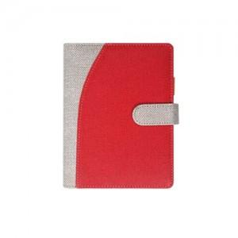

【상세/제작정보】

【인쇄/포장옵션】 | 불박, 금박, 은박 / 포장불가능

【공급단가】 | 수량 | 50~ | 100~ | 500~ | 1,000~ | 3,000~
*VAT별도 | 노트식 | 11,800원 | 11,200원 | 10,100원 | 9,750원 | 9,550원
 | 이틀식 | 12,000원 | 11,400원 | 10,200원 | 9,850원 | 9,700원

【상품 URL】 | https://www.synergygift.co.kr:443/src/goods_detail.php?gdno=23670

